画面遷移図
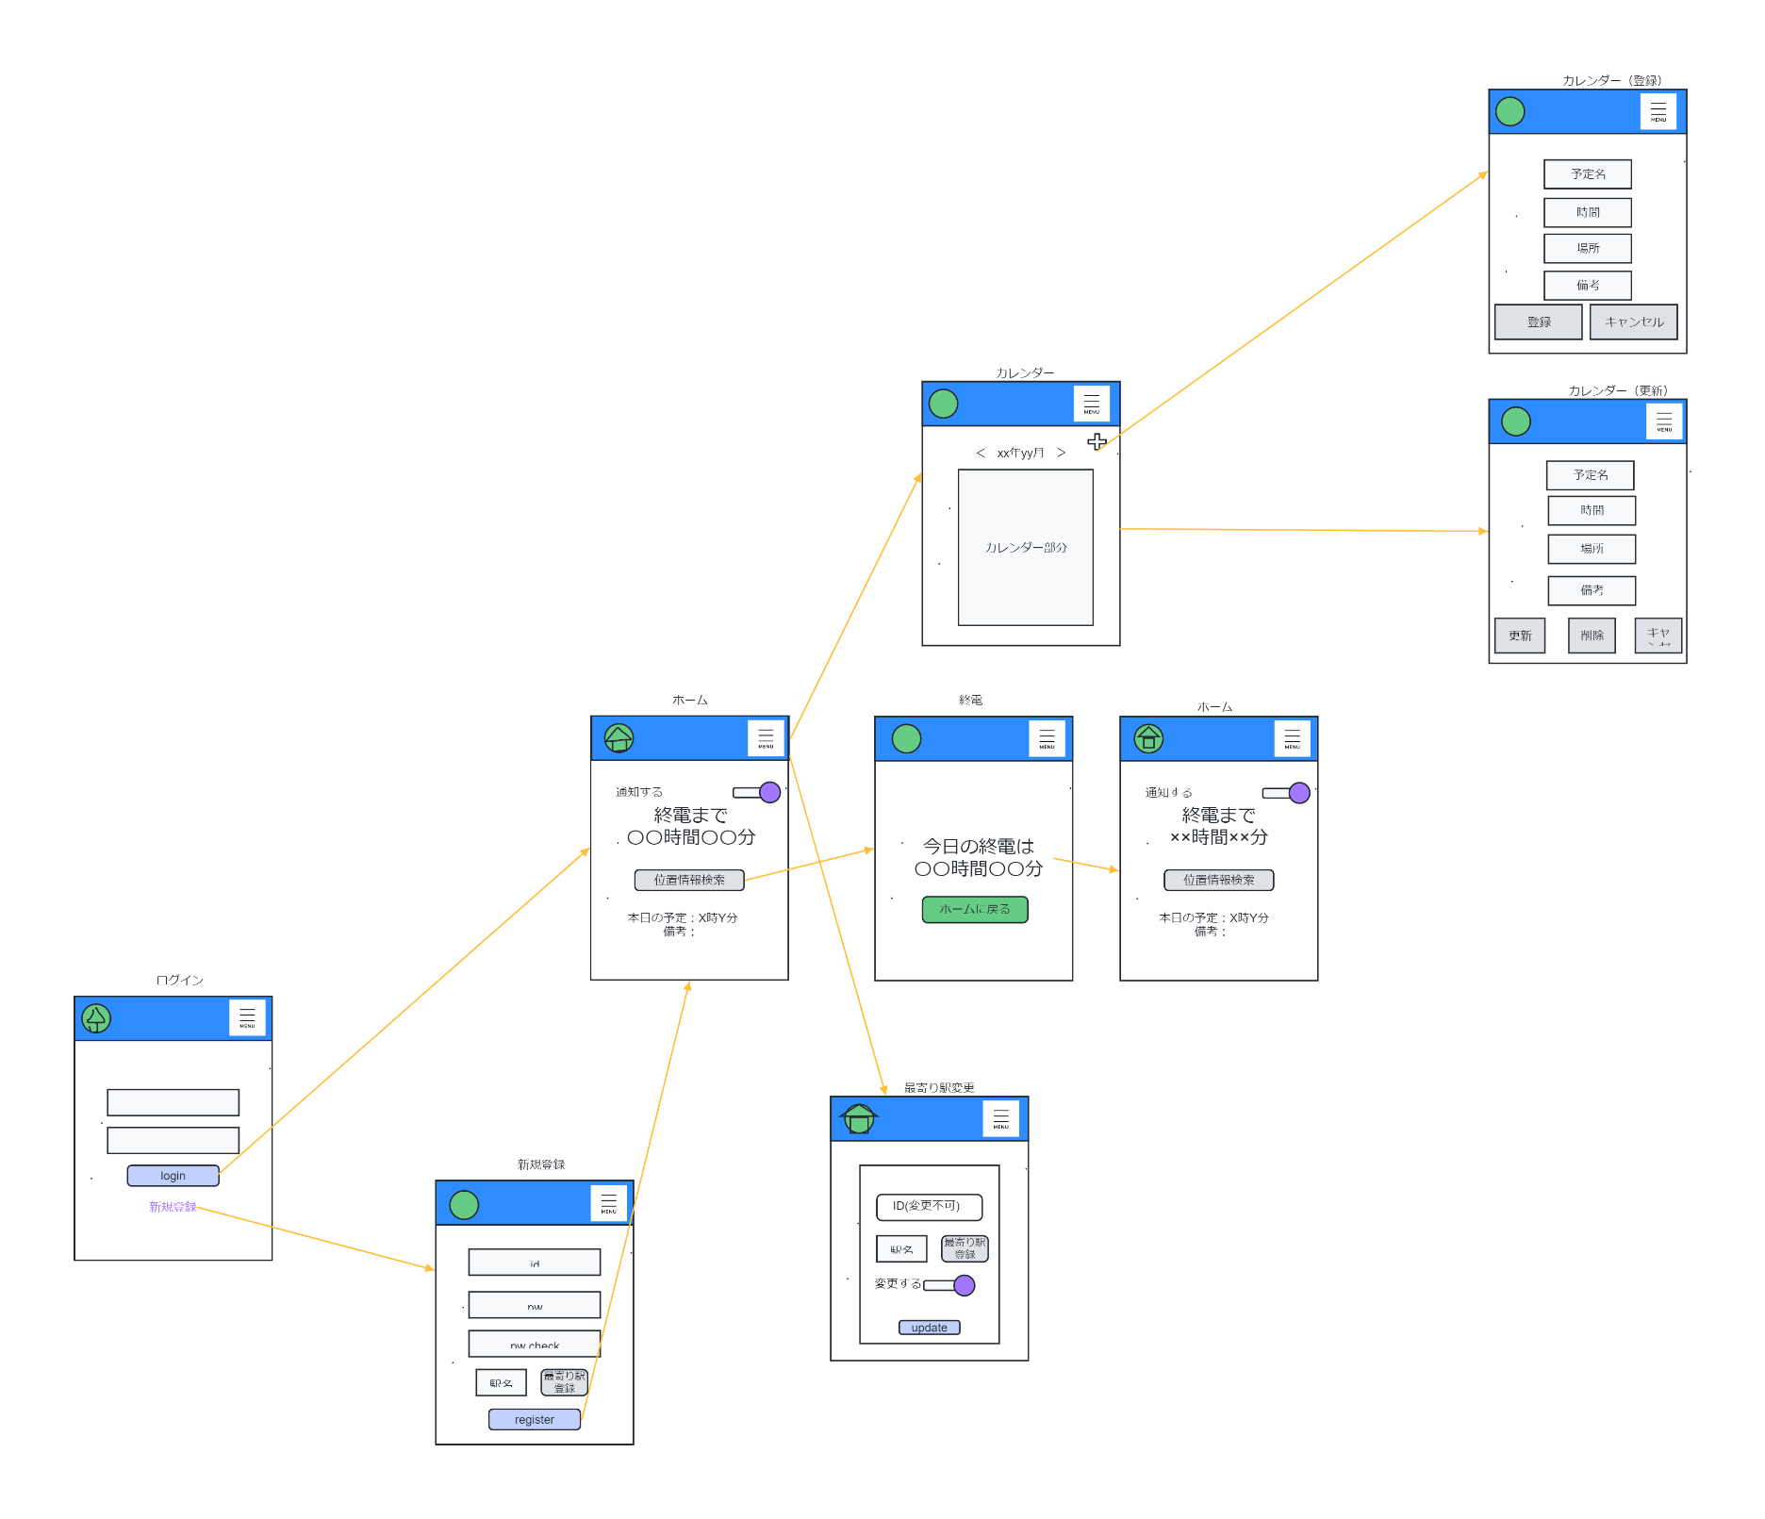
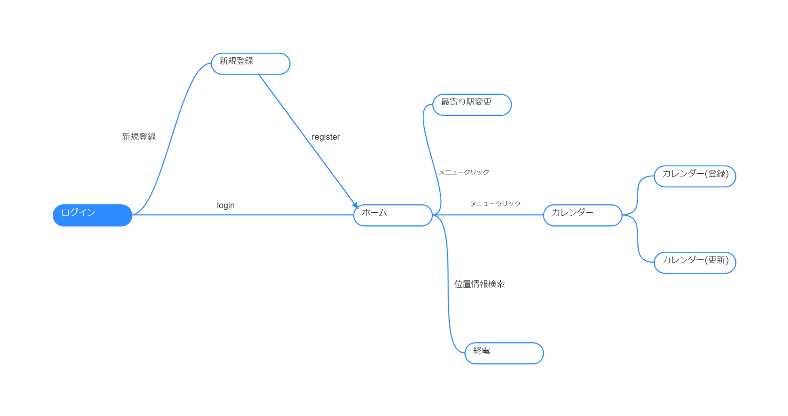
プロジェクト名 | メガネのやばいシステム屋さん | 作成者 | 饗場多恵
システム名 | syuudeen | 作成日 | 2023-06-07
 |  | 更新者
 |  | 更新日

画面遷移図

アイテム
画面（大きさは自由）

